Сгущёнка
НЦ
СЦ
ВЦ
СЦ

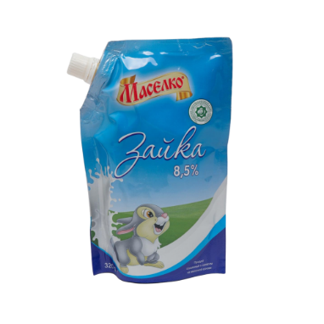
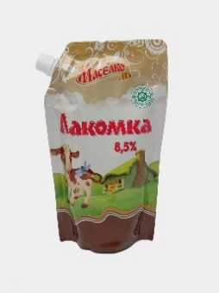
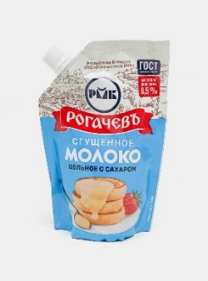
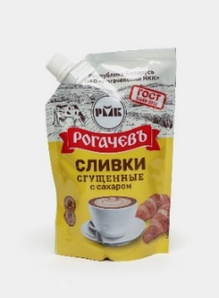
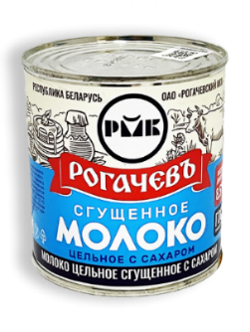
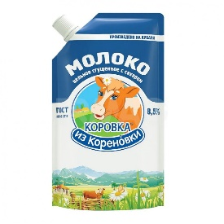
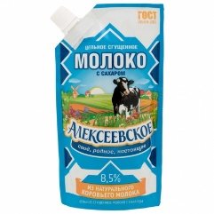
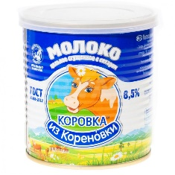
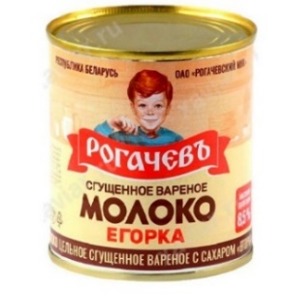

UZ |  | UZ |  | Беларусь |  | Беларусь |  | РФ |  | РФ |  | РФ |  | Беларусь |  | Беларусь
Сгущенное молоко с сахаром «Зайка» 8,5 %, 320 г |  | Сгущенное молоко вареное с сахаром «Лакомка» 8,5%, 320 г |  | Молоко цельное сгущенное с сах, м.д.ж. 8,5% дой-пак 270г/24 |  | Сливки сгущенные с сах, м.д.ж. 19% дой-пак 270г/24 |  | Молоко сгущенное Коровка из Кореновки цельное с сахаром 8,5% (270 г) |  | Молоко сгущенное Алексеевское с сахаром 8,5% 270г |  | Молоко сгущенное Коровка из Кореновки цельное с сахаром 8,5% (360 г) |  | Молоко цельное сгущенное 8,5% 380г/30 |  | Молоко цельное сгущенное варёное "Егорка" 8,5% 360г/30

10,000 |  | 10,000 |  | 20,000 |  | 23,300 |  | 30,000 |  | 35,000 |  | 40,000 |  | 23,300 |  | 23,300

Закупка | 7,950 | Закупка | 7,400 | Закупка | 15,052 | Закупка | 17,920 | Закупка | 25,780 | Закупка | 25,070 | Закупка | 30,480 | Закупка | 18,640 | Закупка | 19,067
Маржа | 20.5% | Маржа | 26.0% | Маржа | 24.7% | Маржа | 23.1% | Маржа | 14.1% | Маржа | 28.4% | Маржа | 23.8% | Маржа | 20.0% | Маржа | 18.2%

Консервы
СЦ

НЦ
СЦ
ВЦ

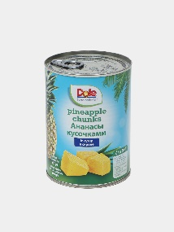
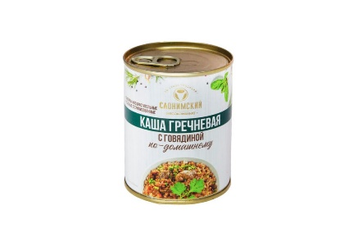
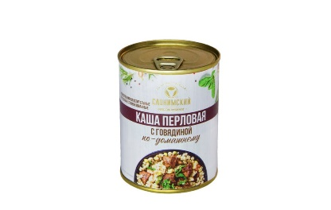
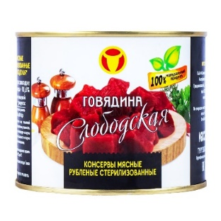
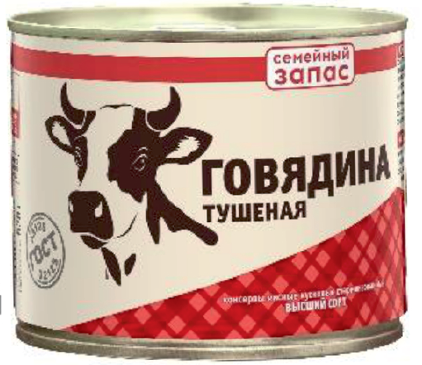
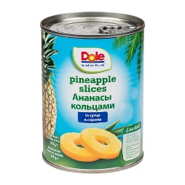
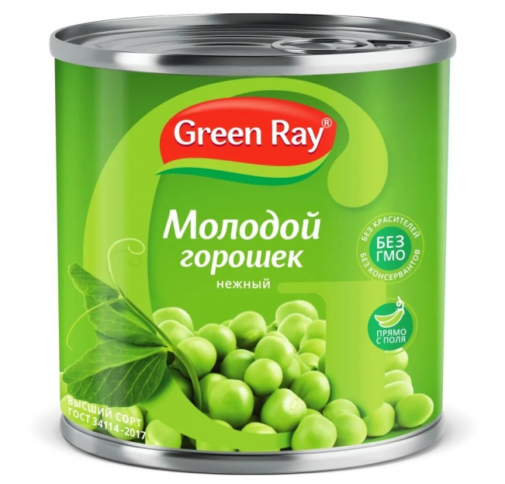
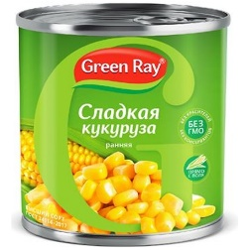

Беларусь |  | Беларусь |  | РФ |  | РФ |  | РФ |  | Беларусь
Каша гречневая с говядиной 340г |  | Каша перловая с говядиной 340г |  | Семейный запас Говядина тушеная в/с 338 гр. Ключ |  | Семейный запас Говядина тушеная в/с 525 гр. ключ |  | MYASO В БАНКЕ Говядина тушеная в/с 338 гр. Ключ |  | Тушеная говядина "Слободская" 525г |  | Зелёный горошек Green Ray 425 мл |  | Кукуруза Green Ray 425 мл |  | Ананасы кольцами, Dole, 567 г |  | Кусочки ананаса Dole, в сиропе, 567 г

23,300 |  | 23,300 |  | 35,000 |  | 45,000 |  | 50,000 |  | 60,000 |  | 17,500 |  | 17,500 |  | 35,000 |  | 30,000

Закупка | 18,560 | Закупка | 18,560 | Закупка | 28,330 | Закупка | 37,467 | Закупка | 42,495 | Закупка | 52,864 | Закупка | 13,720 | Закупка | 13,720 | Закупка | 28,500 | Закупка | 25,570
Маржа | 20.3% | Маржа | 20.3% | Маржа | 19.1% | Маржа | 16.7% | Маржа | 15.0% | Маржа | 11.9% | Маржа | 21.6% | Маржа | 21.6% | Маржа | 18.6% | Маржа | 14.8%

